CTN 5K
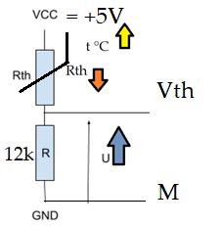
T (en C) | R(T)/R(25) | R(T) (en k?) | R(T) (en ?) | Utherm=Vcc*R/(R+RT) | nbre de quantum | Température | R | 6.80E+03
-5 | 4.232 | 21.16 | 21160 | 0.803 | 34.4 | -5 | VCC | 3.30E+00
0 | 3.265 | 16.325 | 16325 | 0.970 | 37.0 | 0 | Quantum | 0.0049
5 | 2.539 | 12.695 | 12695 | 1.151 | 38.6 | 5
10 | 1.99 | 9.95 | 9950 | 1.340 | 39.2 | 10
15 | 1.571 | 7.855 | 7855 | 1.531 | 38.7 | 15
20 | 1.249 | 6.245 | 6245 | 1.720 | 37.2 | 20
25 | 1 | 5 | 5000 | 1.902 | 34.9 | 25
30 | 0.8057 | 4.0285 | 4028.5 | 2.072 | #REF! | 30

